ÜP
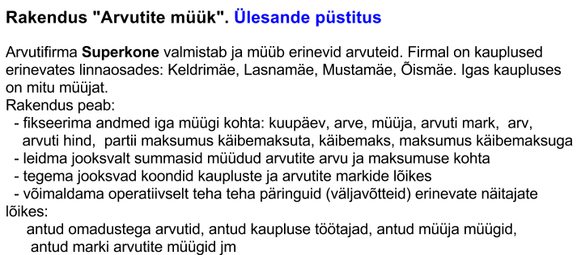

Anaüüsl
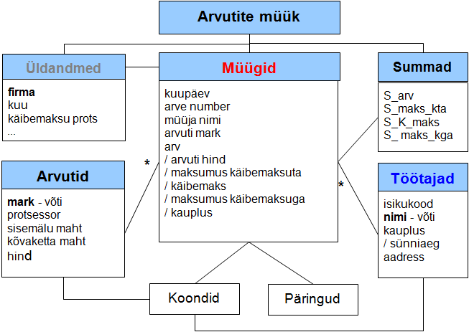

Struktuur
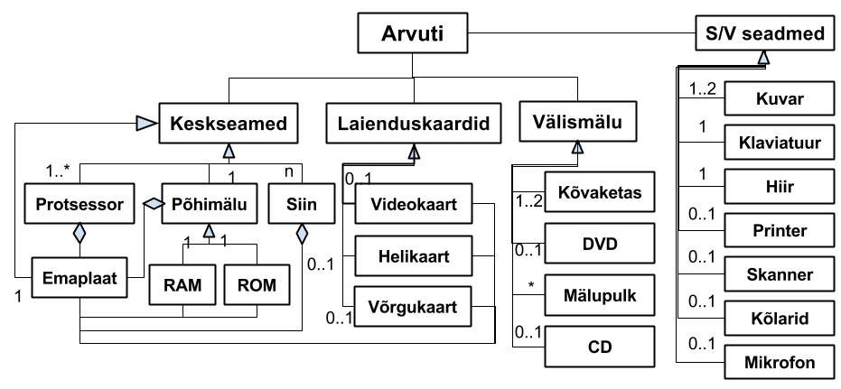
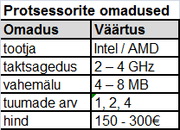
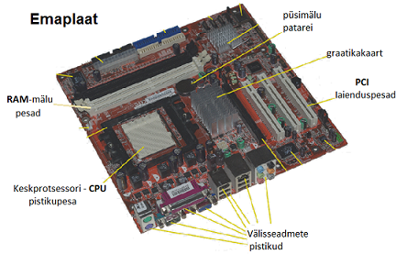
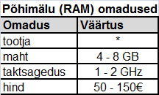
Arvuti struktuur ja põhikomponendid

Arvutid
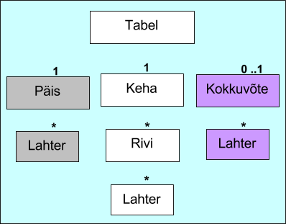
Arvutid |  | Superkone |  | Näita | ekraanivisiooni klipp

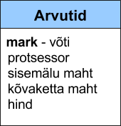
mark | protsessor | mälu, MB | ketas, GB | hind, €
Aragorn | Pent 4; 3,0 | 512 | 160 | 699
Aura | AMD 64; 3,0 | 512 | 160 | 599
Balrog | Pent 4; 3,0 | 512 | 160 | 499
Ekstra | AMD S; 2,8 | 256 | 80 | 419
Eliisa | AMD S; 3,0 | 512 | 160 | 499
Elrond | Pent 4; 3,0 | 512 | 160 | 849
Frodo | AMD 64; 3,5 | 1024 | 320 | 1,149
Futura | AMD 64; 3,0 | 512 | 160 | 589
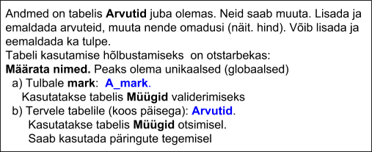
Legro | AMD S; 2,6 | 256 | 40 | 469
Polaris | Intel C; 2,5 | 256 | 80 | 539
Samba | Pent 4; 3,0 | 512 | 160 | 699
Super | AMD 64; 4,0 | 2048 | 320 | 1,299
Ultra | Intel C; 3,0 | 512 | 160 | 465

Töötajad
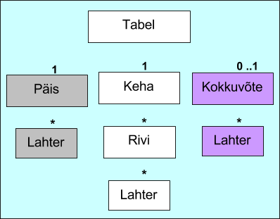
Töötajad |  | Superkone |  | Näita | ekraanivisiooni klipp

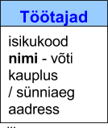
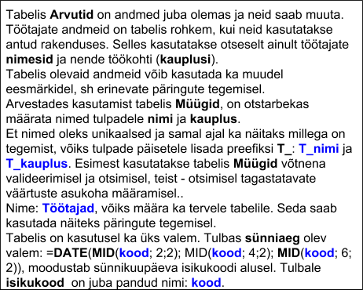
isikukood | nimi | kauplus | sünniaeg | aadress
37404050446 | Agur Mart | Mustamäe | 05/04/1974 | Silla 13
48906080465 | Eek Kristin | Lasnamäe | 08/06/1989 | Metsa 8
46302240223 | Hunt Ene | Õismäe | 24/02/1963 | Pikk 12-6
36707230722 | Kask Karl | Keldrimäe | 23/07/1967 | Kuklase 21
47311270496 | Kask Katrin | Õismäe | 27/11/1973 | Kuklase 21
47708220891 | Mägi Leida | Mustamäe | 22/08/1977 | Kännu 17
39110260378 | Põld Kristjan | Lasnamäe | 26/10/1991 | Spordi 5-9
37002030149 | Saar Kristjan | Lasnamäe | 03/02/1970 | Heina 12-3
48210210529 | Saul Tiina | Õismäe | 21/10/1982 | Tondi 78
35001130124 | Sein Heino | Mustamäe | 13/01/1950 | Mooni 23
34906210936 | Suur Jaan | Keldrimäe | 21/06/1949 | Tedre 4-27
43907250511 | Vili Kristiina | Mustamäe | 25/07/1939 | Mooni 47

Müügid
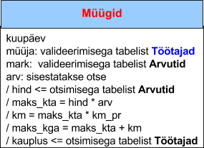
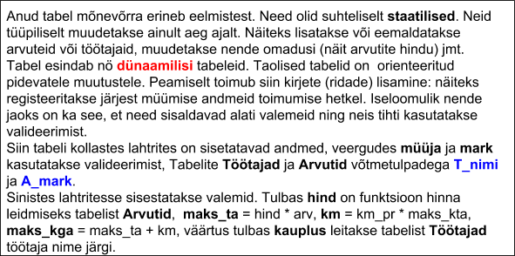
Superkone

Arvutite müük |  | Jaanuar | Näita | ekraanivisiooni klipp |  | km_pr | 18.00

 |  |  |  | 12 | Kokku | 9,838.00 | 1,770.84 | 11,608.84

kuupäev | arve | müüja | mark | arv | hind | maks_kta | km | maks_kga | kauplus
1.02.15 | 1 | Põld Kristjan | Frodo | 5 | 1,149.00 | 5,745.00 | 1,034.10 | 6,779.10 | Lasnamäe | 7
1.02.15 | 2 | Kask Karl | Aragorn | 3 | 699.00 | 2,097.00 | 377.46 | 2,474.46 | Keldrimäe
2.02.15 | 3 | Saul Tiina | Balrog | 4 | 499.00 | 1,996.00 | 359.28 | 2,355.28 | Õismäe

Koond_1
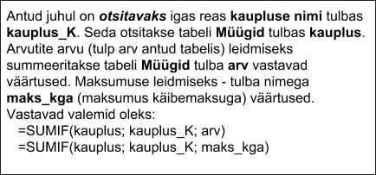
 |  | Koondid | Superkone

Funktsiooni SUMIF kasutamine koondites |  |  | Näita | ekraanivisiooni klipp

Koond kaupluste lõikes

kauplus_K | arv | maksumus
Keldrimäe | Sumif(arv,b9,
Lasnamäe
Mustamäe
Õismäe

Risttabelid
